Sheet2
FOTO STAMP PERIODIC CEK

BEFORE (SAMPLE) | AFTER
STAMP OK CEK 100% type 4724 | STAMP PERIODIC CEK
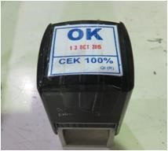

 | NOTE : TULISAN CEK 100% DIGANTI MENJADI PERIODIC CEK
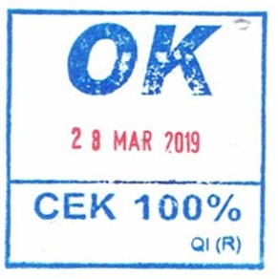

 | KETERANGAN :
 | PANJANG : 3.7 CM
 | LEBAR : 3.7 CM
 | WARNA : BIRU

